Repuestos Consumibles CVS
FORMULARIO DE COTIZACIÓN
OBJETO |  | COMPRA DE SUMINISTRO PARA EL APOYO LOGÍSTICO A LA SECRETARÍA DE DESARROLLO ECONÓMICO EN LOS VALLES DEL SOFTWARE (CVS) DEL DISTRITO ESPECIAL DE CIENCIA, TECNOLOGÍA E INNOVACIÓN DE MEDELLÍN.

NOMBRE DE LA EMPRESA/PROVEEDOR |  |  |  |  |  | NIT

NOMBRE REPRESENTANTE LEGAL |  |  |  |  |  | No DOC REPRESENTANTE LEGAL

TELÉFONO Y DIRECCIÓN DE CONTACTO |  |  |  |  |  | CORREO ELECTRÓNICO

Componente 5 - Compra y Dotación de Insumos para la Operación de los Centros del Valle del Software
Item | Elemento | Marca | Referencia | Tipo | Unidad | Cantidad X Unidad | Foto de referencia | Costo Unitario | Costo Parcial
1 | Lentes Biconvexos para Google Cardboard 25mm | Indicar | Indicar | Consumible | Paquete / 10 pares | 21 | 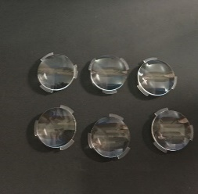 |  | $ -
2 | Hoja de Lija de Agua - Grano 80 | Indicar | Indicar | Consumible | Paquete / 50 unidades | 3 |  |  | $ -
3 | Hoja de Lija de Agua - Grano 120 | Indicar | Indicar | Consumible | Paquete / 50 unidades | 3 |  |  | $ -
4 | Hoja de Lija de Agua - Grano 240 | Indicar | Indicar | Consumible | Paquete / 50 unidades | 3 | 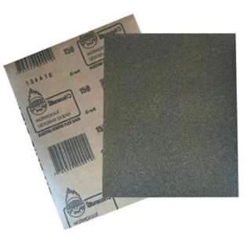 |  | $ -
5 | Hoja de Lija de Agua - Grano 360 | Indicar | Indicar | Consumible | Paquete / 50 unidades | 3 |  |  | $ -
6 | Cinta Kraft Engomada - Cinta de Marquetería - Ancho 2 Pulgadas | Indicar | Indicar | Consumible | Unidad | 21 | 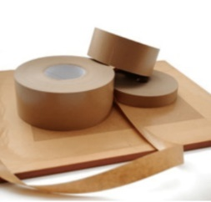 |  | $ -
7 | Madera Tipo Triplex - Espesor 18mm - Hoja de 80cm x 80cm | Indicar | Indicar | Consumible | Unidad | 21 |  |  | $ -
8 | Baterias AA Recargables - Paquete x 4 unidades | Indicar | Indicar | Consumible | Paquete | 21 |  |  | $ -
9 | Cargador para Baterias AA, Baterias 9 Voltios y Batería Cuadrada | Indicar | Indicar | Consumible | Unidad | 21 |  |  | $ -
10 | Bateria 9 Voltios Recargable (Cuadrada) | Indicar | Indicar | Consumible | Unidad | 42 |  |  | $ -
11 | Lámina Adhesiva y Flexible para Superficie de Cama Caliente - Impresora 3D Ender | Indicar | Indicar | Consumible | Unidad | 42 |  |  | $ -
12 | Tubo de Teflón - Tamaño XS para Filamento 1.75 - Impresora 3D Capricorn | Indicar | Indicar | Consumible | Unidad | 42 |  |  | $ -
13 | Fresas CNC para Grabado - Fresa Vástago 1/8" (3.175mm) - Punta en V, 30° 0.1mm | Indicar | Indicar | Consumible | Unidad | 21 |  |  | $ -
14 | Fresas CNC para Corte - Fresa Vástago 1/8" (3.175mm) - Kit 10 Unidades, Tugnsteno desde 1mm hasta 3.175mm Corte y Grabado | Indicar | Indicar | Consumible | Kit | 21 |  |  | $ -
15 | Fresas CNC Grande Vástago 1/2" (12 mm) - Punta Plana 2 hilos para Corte y Grabado - Kit de 8 Brocas | Indicar | Indicar | Consumible | Unidad | 21 |  |  | $ -
16 | Fresas CNC Grande - Vástago 1/8" (3.175mm) - Punta Redonda 2 Hilos para Grabado | Indicar | Indicar | Consumible | Unidad | 21 |  |  | $ -
17 | Lámina de Baquelita Virgen - 20cm x 20cm - Una Sola Cara | Indicar | Indicar | Consumible | Unidad | 21 | 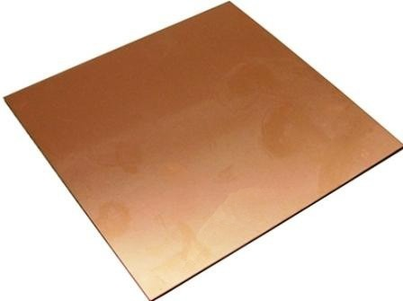 |  | $ -
18 | Tapete Salvacorte - Medida A2 60x45 cm | Indicar | Indicar | Consumible | Unidad | 42 |  |  | $ -
19 | Paños Húmedos Multiusos Desinfectantes x 70 | Indicar | Indicar | Consumible | Paquete | 21 |  |  | $ -
20 | Par de Pinzas para Pestañas Pelo a Pelo | Indicar | Indicar | Consumible | Unidad | 21 |  |  | $ -
21 | Aguja de Limpieza para Boquilla de Impresora 3D 0.4mm | Indicar | Indicar | Consumible | Unidad | 21 |  |  | $ -
22 | Toallas Desechables (Para Mantenimiento de Máquinas) | Indicar | Indicar | Consumible | Unidad | 21 |  |  | $ -
23 | Paño de Microfibra | Indicar | Indicar | Consumible | Unidad | 21 |  |  | $ -
24 | Kit Hot End Completo Impresora 3D Ender 3 (Reemplazo Calefactor Impresora) - Extrusor CR10 MK8 Material: Aluminio, Acero Inoxidable y Latón Tipo de Montaje: Instalación Rosca de Conexión Externa Tamaño de la Boquilla: 0,4mm | Creality | CR10 MK8 | Repuesto | Unidad | 21 | 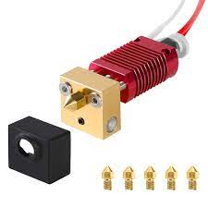 |  | $ -
25 | Fusible (Multimetro) - 650mA 250V - Medidas 20mm x 5mm diametro | Indicar | Indicar | Repuesto | Unidad | 42 | 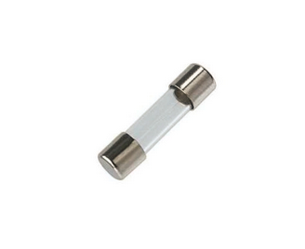 |  | $ -
26 | Fusible (Multimetro) - 20A 250v - Medidas 20mm x 5mm | Indicar | Indicar | Repuesto | Unidad | 42 |  |  | $ -
27 | Fusible (CNC Elephant Azul) - 10A 500V Medidas 37mm x 10mm | Indicar | Indicar | Repuesto | Unidad | 21 |  |  | $ -
28 | Fusible (Fuente Regulada) - 2.5A 250V Medidas 20mm x5mm | Indicar | Indicar | Repuesto | Unidad | 21 | 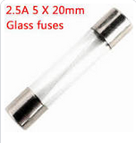 |  | $ -
29 | Fusible (Fuente Regulada) - 3.5A 250V Medidas 20mm x 5mm | Indicar | Indicar | Repuesto | Unidad | 21 |  |  | $ -
30 | Fusible (Estación de Soldadura) - 6A 250V Medidas 20mm x 5mm | Indicar | Indicar | Repuesto | Unidad | 21 |  |  | $ -
31 | Fusible (Panel Solar) - 16A 1000V Medidas 38mm x 10mm | Indicar | Indicar | Repuesto | Unidad | 8 |  |  | $ -
32 | Fusible (Plotter de Corte) fusible de 10a 250v medidas 38mm x 10mm diametro | Indicar | Indicar | Repuesto | Unidad | 21 | 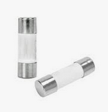 |  | $ -
33 | Fusible (Impresora 3D Ender 3) - 10A 250V Medidas 20mm x 5mm | Indicar | Indicar | Repuesto | Unidad | 42 | 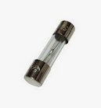 |  | $ -
34 | Caja Tornillos Ensamble de 1/2'' x 100 piezas | Indicar | Indicar | Consumible | Unidad | 21 |  |  | $ -
35 | Cartón Corrugado (Cartón de Caja) - Pliego 70cm x 100cm | Indicar | Indicar | Consumible | Unidad | 84 |  |  | $ -
36 | Driver Controlador de Motor L298N - Puente H 2A | Arduino | L298N | Repuesto | Unidad | 100 |  |  | $ -
37 | Sensor Ultrasonido | Indicar | HC-SR04 | Repuesto | Unidad | 315 |  |  | $ -
38 | Chasis Robot - Incluye llantas y motores, compatible con Arduino | Arduino | Indicar | Repuesto | Unidad | 100 |  |  | $ -
39 | Cables Tipo Jumper Arduino 10 CM Macho - Hembra | Arduino | Indicar | Repuesto | Unidad | 1000 |  |  | $ -
40 | Cables Tipo Jumper Arduino (100 por cada CVS) 11 CM Macho - Macho | Arduino | Indicar | Repuesto | Unidad | 1000 |  |  | $ -
41 | Mini Protoboard | Indicar | Indicar | Repuesto | Unidad | 100 |  |  | $ -
42 | Modulo Bluetooth HC05 | Arduino | HC05 | Repuesto | Unidad | 100 |  |  | $ -
43 | Sensor de Temperatura y Humedad Relativa | Arduino | DHT11 | Repuesto | Unidad | 100 |  |  | $ -
44 | Mini Bomba Sumergible - 2.5-6V | Indicar | Indicar | Repuesto | Unidad | 100 |  |  | $ -
45 | Bolsa para Gafas Oculus | Meta | Meta Quest 3 Carrying Case | Dotación | Unidad | 21 | 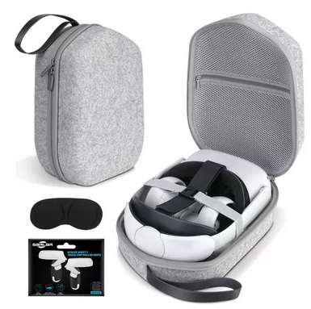 |  | $ -
46 | Cable UTP Cat6A | Indicar | Indicar | Consumible | Metro | 299 |  |  | $ -
47 | Pela Cables | Indicar | Indicar | Dotación | Unidad | 21 |  |  | $ -
48 | Enfriador de Aire Tipo Portatil | Indicar | Indicar | Dotación | Unidad | 7 |  |  | $ -
48 | Lego Spike Prime | Lego | Spike Prime - 45678 | Dotación | Unidad | 7 |  |  | $ -
49 | Lego Mindstorm | Lego | Robot Inventor - 51515 | Dotación | Unidad | 7 |  |  | $ -
50 | Kit de Exploración | Arduino | Explore IoT Kit Rev 2 | Dotación | Unidad | 20 | 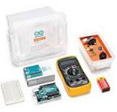 |  | $ -
51 | Kit de Starter | Arduino | Starter Kit | Dotación | Unidad | 7 | 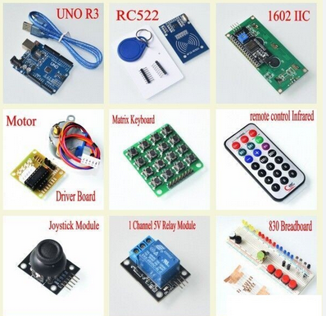 |  | $ -
52 | CNC 3DMK 9060 - Broca | Indicar | Indicar | Consumible | Unidad | 5 |  |  | $ -
53 | CNC 3DMK 9060 - Escariadora | Indicar | Indicar | Consumible | Unidad | 5 |  |  | $ -
54 | CNC 3DMK 9060 - Driver o Tarjeta de Control | Annoy Tools | GRBL-A4988 | Repuesto | Unidad | 5 |  |  | $ -
55 | CNC 3DMK 9060 - Motor a Largo Plazo | Indicar | Indicar | Repuesto | Unidad | 5 |  |  | $ -
56 | Plotter Corte Vevor 1350mm - Cuchillas | Indicar | Indicar | Repuesto | Unidad | 5 |  |  | $ -
57 | Plotter Corte Vevor 1350mm - Ruedas Rodillo Presión | Indicar | Indicar | Repuesto | Unidad | 5 |  |  | $ -
58 | Cortadora Laser Cut 6040 - Espejos | Indicar | Indicar | Repuesto | Unidad | 6 |  |  | $ -
59 | Cortadora Laser Cut 6040 - Drivers para Motores | Indicar | Indicar | Repuesto | Unidad | 6 |  |  | $ -
60 | Cortadora Laser Cut 6040 - Boquilla | Indicar | Indicar | Repuesto | Unidad | 6 |  |  | $ -
61 | Cortadora Laser Cut 6040 - Apuntador | Indicar | Indicar | Repuesto | Unidad | 6 |  |  | $ -
62 | Cortadora Laser Cut 6040 - Lente | Indicar | Indicar | Repuesto | Unidad | 6 |  |  | $ -
63 | Cortadora Laser Cut 6040 - Tubo Laser | Reci | Tubo Laser CO2 80W | Repuesto | Unidad | 6 |  |  | $ -
64 | Impresora 3D Ender 3 - Boquilla | Creality | Nozzle de 0.2/0.3/0.4/0.6/0.8/1.0/1.2 mm | Repuesto | Unidad | 10 |  |  | $ -
65 | Impresora 3D Ender 3 - Board | Creality | Main board PCBA | Repuesto | Unidad | 10 |  |  | $ -
66 | Impresora 3D Ender 3 - Termistor | Creality | Termistor | Repuesto | Unidad | 10 |  |  | $ -
67 | Impresora 3D Ender 3 - Cartucho Calefactor 24V | Creality | Cartucho Calefactor 24V | Repuesto | Unidad | 10 |  |  | $ -
68 | Plotter de Impresión Enjet DX7 - Cabezal | Indicar | Indicar | Repuesto | Unidad | 1 |  |  | $ -
69 | Plotter de Impresión Enjet DX7 - Wiper | Indicar | Indicar | Repuesto | Unidad | 4 |  |  | $ -
70 | Plotter de Impresión Enjet DX7 - Cable Datos Redondo | Indicar | Indicar | Repuesto | Unidad | 6 |  |  | $ -
71 | Plotter de Impresión Enjet DX7 - Encoder | Indicar | Indicar | Repuesto | Unidad | 3 |  |  | $ -
72 | Plotter de Impresión Enjet DX7 - Dampers | Indicar | Indicar | Repuesto | Unidad | 3 |  |  | $ -
73 | Plotter de Impresión Enjet DX7 - Capping | Indicar | Indicar | Repuesto | Unidad | 3 |  |  | $ -
74 | Plotter de Impresión Enjet DX7 - Bus de Datos | Indicar | Indicar | Repuesto | Unidad | 3 |  |  | $ -
Subtotal |  |  |  |  |  |  |  |  | $ -
IVA |  |  |  |  |  |  |  | 19% | $ -
Total |  |  |  |  |  |  |  |  | $ -

